测试详情
测试详情
机型 | 用例ID | 模块 | 用例介绍 | 用例名字 | 内存峰值(M) | 内存均值(M) | CPU峰值 | CPU均值 | FPS峰值 | FPS均值 | 测试结果 | 失败原因 | 截图 | 日志
Honor_msm8909_android_5.1.1 | 1001 | 闪退测试 | 闪退测试 | test_home_feed | 12M | 7% | 0 |  | 0.0 | 0.00 | 失败 | 检查不到元素
Huawei_H60-L02_android_4.4.2 | 1002 | 闪退测试 | 闪退测试2 | test_home_feed | 23M | 4% | 0 |  | 0.0 | 0.00 | 失败 | 崩溃了 | 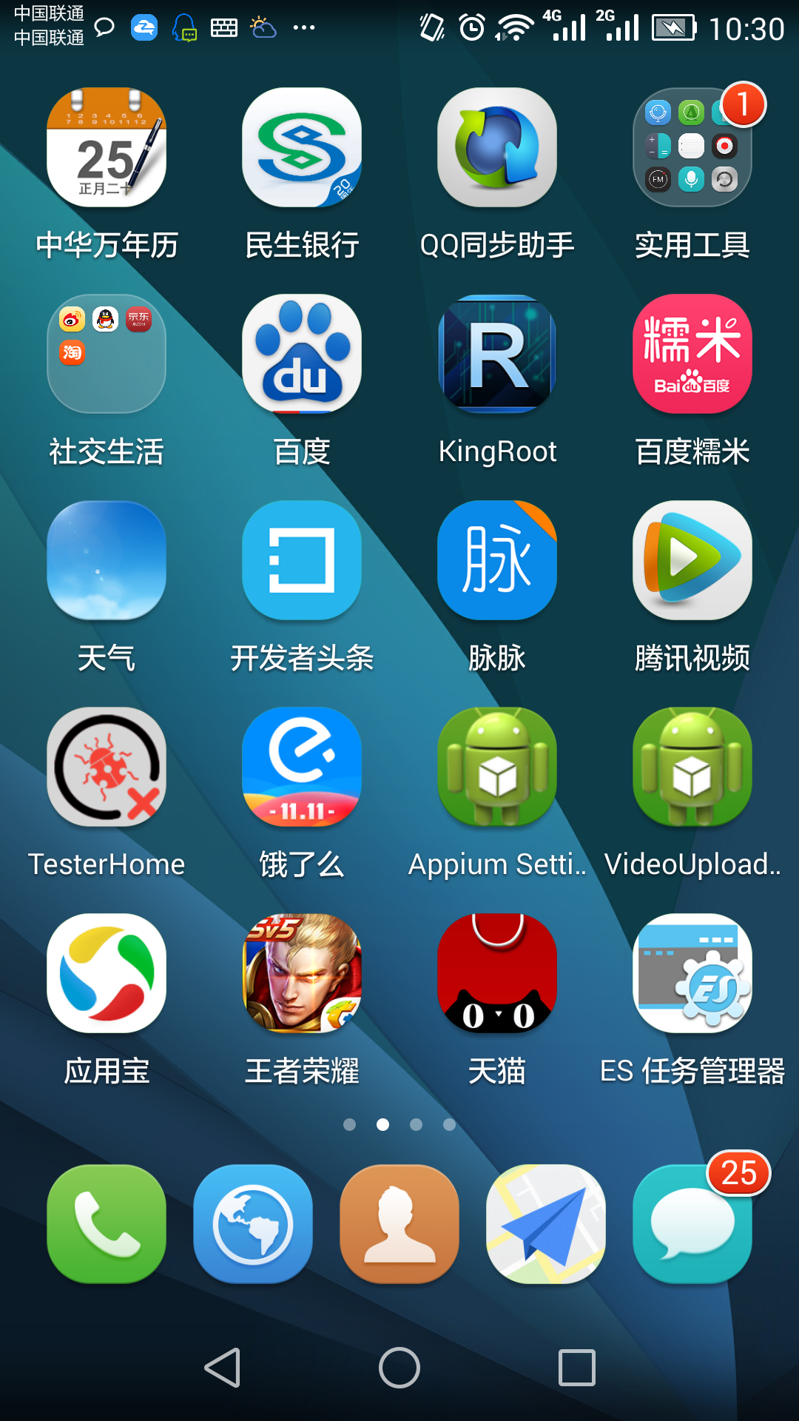 | 下载日志

